表
ながもりだより
春 号
令和6年5月20日発行
永盛地域公民館
館長 芳賀綾子
TEL・FAX 947-0277
回 覧

ごあいさつ
公民館運営に対し、日頃よりご支援を賜っております地域の皆様に心より感謝申し上げますとともに、皆様の更なるご協力を何卒よろしくお願いいたします。
本年度は館長及び主事の異動がございました。不慣れなことも多く、ご迷惑も多々おかけするかもしれませんが、新しいメンバーでなお一層地域を明るく盛り上げられるよう努めて参る所存です。どうか、皆様のご理解とご協力をよろしくお願いいたします。
皆様の笑顔と地域の輪がどんどん広がるような活動が展開できるよう主催事業等の実施に向けまして現在、企画・立案しておりますので、事業のお知らせのチラシ回覧をお待ちください。
館長 芳賀 綾子

公民館職員紹介 |  | 永盛地域公民館区 町内会等会長紹介
館 長 | 芳賀 綾子 | 笹川区 | 石部 政男
主 事 | 菅野 律 | 神明下町内会 | 長沼 伸
主 事 | 松谷みどり | 日出山町内会 | 遠藤 幹夫
主 事 | 秋葉 恵子 | 南台町内会 | 遠藤 三生
社会教育補助員 | 圓谷 一彰 | 旧屋敷生活環境会 | 鈴木 功一
社会教育補助員 | 佐藤 幸子 |  | ※町内会戸数の多い順です

鍵管理人 | 高館 ゆかり

公民館事業の実施について
【主催事業について】
〇各講座（男性マスターズ・さわやかにチャレンジ学級
・ながっち～あつまれ等）については前年同様、講座内容や回数を新型感染症流行以前の状態に戻して開催します。なお、内容・時期・申し込み方法等は、別紙にてお知らせいたします。
【貸館業務について】
〇基本的感染防止対策を心がけ、健康・安全を第一に
考えた公民館利用を引き続きお願いします。
◦感染予防対策は積極的に実施する。
◦体調が悪い場合は利用を見合わせる。
◦習慣的なうがいや手洗いを実践する。
◦施設利用中の換気は十分に行う。
◦ご自分の体調管理をしっかり行ってください。
 |  | 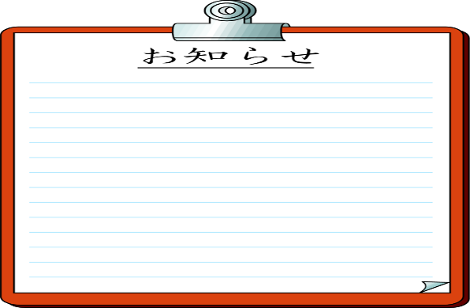 

2024年市制施行100周年



市制施行100周年記念ロゴマーク

 |  |  | 裏面もあります

裏
 | 令和6年度も様々な講座を開催します。募集要項、詳しい内容は その都度回覧でご案内します。たくさんのご参加をお待ちしています。 永盛地域公民館職員一同

 | 公民館主催事業(予定) |  |  | 共催事業（予定）
 | わくわくサマースクール | 7月～8月 |  | 安積地区夏・冬季家庭バレーボール大会 | ６月・２月
 | さわやかにチャレンジ学級 | 6月～11月 |  | 安積地区市民大運動会 | 8月
 | ながもり男性マスターズ | ７月～12月 |  | 安積地区親善ソフトボール大会 | 9月
 | ゆる～くママ友講座 | 9月～12月 |  | 第23回永盛地域文化の集い | 10月５日・６日
 | ながっち～あつまれ | ７月～1月 |  | 少年少女の主張発表会 | １０月
 | 市民学校 | １月～２月 |  | あさか・ながもりキッズフェスタ | １１月
 | 世代間交流事業「ミニ門松づくり」 | 12月 |  | 安積地区明るいまちづくり市民新年会 | 令和７年１月

 | 公民館クラブ活動の紹介
 | クラブ名 | 活動内容 |  | クラブ名 | 活動内容
1 | 永盛革工芸クラブ | 革工芸 | 10 | 布遊び愛好会 | 手芸
2 | さわやか３B体操クラブ | ３B体操 | 11 | 健康体操クラブ | 健康体操
3 | 永盛舞踊クラブ | 日本舞踊 | 12 | 永盛絵手紙クラブ | 絵手紙
4 | 永盛囲碁クラブ | 囲碁 | 13 | 永盛着つけクラブ | 着付
5 | 永盛卓球クラブ | 卓球 | 14 | 気功体操クラブ | 気功
6 | あさか空手道愛好会 | 空手 | 15 | 笹川語りの会 | 民話
7 | マーリエクラブ | フラフィットネス | 16 | サロン笹川・おしゃべりの場 | 成人教育一般
8 | 永盛健康女性マージャン教室 | 健康マージャン | 17 | 日出山アメンボウクラブ | 自然保護
9 | 沖縄少林寺流空手道挙心館 | 空手 | 18 | すいか | ヨガ
Web利用のご案内
 | 図書室をご利用ください

永盛地域公民館だより等、インターネットでご覧いただけます。
スマートフォン等で下記
QRコードを読み込んで下さい。
 | 小さなスペースですが、絵本から小説、一般書
 | まで揃っています。
 | 子どもから大人まで、どなたでもご利用いただけます。


 | 利用時間 : 午前９時～午後５時
 | 貸し出し : 一人５冊まで
 | 期 間 : ２週間

